1.IDENTIFICACION
INFORMACIÓN GENERAL |  | INFORMACIÓN DEL ESTUDIO RESPECTIVO
 |  | NODO NÚMERO |  |  |  |  | 57083
 |  | INFORME NÚMERO |  |  |  |  | 179
CONTRATISTA | UNIÓN TEMPORAL MOVILIDAD 2014 | ORDEN DE TRABAJO No. |  |  |  |  | PROGRAMACION BASICA
 |  | FECHA DE LA ORDEN DE TRABAJO |  |  |  |  | -
 |  | FECHA DE LA TOMA DE INFORMACIÓN |  |  |  |  | 190214
 |  | DÌA DE LA SEMANA
OBJETO DEL CONTRATO | REALIZAR LA TOMA DE INFORMACIÓN DE CAMPO, COMO INSUMO DEL PROGRAMA DE MONITOREO, SEGUIMIENTO Y PLANEACIÓN DEL TRÁNSITO Y EL TRANSPORTE DE BOGOTA D.C | TIPO DE ESTUDIO |  |  |  |  | VOLÚMENES POR TIPO DE VEHÍCULO
 |  | NOMBRE DEL ARCHIVO |  |  |  |  | 57083_AC_60A_S_X_KR_19C_140219_VOL.xlsx
 |  | CÓDIGO DEL ESTUDIO |  |  |  |  | VOL
 |  | LUGAR DE LA TOMA DE INFORMACIÓN
NÚMERO DE CONTRATO | 2072-2013 | COORDENADA X |  |  |  |  | LONGITUD
 |  | COORDENADA Y |  |  |  |  | LATITUD

FECHA DE INICIO DEL CONTRATO | 22-01-2014 | PROFESIONALES RESPONSABLES
 |  | CONSULTOR (DIRECTOR) |  |  |  |  | ING. MSC. SANDRA LUCIA NAVAS TEQUIA
 |  | CONSULTOR (COORDINADOR GENERAL) |  |  |  |  | ING. MSC. LUIS FERNANDO RUBIANO BARRERO
INTERVENTORÍA | UNIVERSIDAD NACIONAL DE COLOMBIA | CONSULTOR (EXPERTO EN TRÁNSITO Y TRANSPORTE) |  |  |  |  | ING. ESP. DIANA PAOLA PARADA
 |  | CONSULTOR (ING ANÀLISIS) |  |  |  |  | ING. IRINA ROCÍO GUTIÉRREZ
 |  | INTERVENTORÍA (DIRECTOR) |  |  |  |  | ING. MSC. ARTURO ZARATE
 |  | INTERVENTORÍA (ESPECIALISTA) |  |  |  |  | ING. MSC. WILLIAM CASTRO
 |  | INTERVENTORÍA (RESIDENTE) |  |  |  |  | ING. JOSÉ EDWIN TORRES
OBJETO DEL CONTRATO | INTERVENTORÍA TÉCNICA, ADMINISTRATIVA Y FINANCIERA PARA LA TOMA DE INFORMACIÓN DE CAMPO COMO INSUMO DEL PROGRAMA DE MONITOREO, SEGUIMIENTO Y PLANEACIÓN DEL TRÁNSITO Y TRANSPORTE DE BOGOTÁ D.C. | SUPERVISOR SECRETARIA MOVILIDAD |  |  |  |  | ING. FABIAN GONZALEZ

 |  | VERSIONES DEL ESTUDIO
 |  | NÚMERO |  | FECHA | OBSERVACIONES
NÚMERO DE CONTRATO | 2072-2013 | Versión 0 |  | 26/02/14
 |  | Versión 1
 |  | Versión 2
FECHA DE INICIO DEL CONTRATO | 21-01-2014 | Versión 3

 |  | DESCRIPCIÓN DE LA TOMA DE INFORMACIÓN
 |  | TIPO DE VEHÍCULO | FACTOR DE EQUIVALENCIA | MOVIMIENTOS AFORADOS |  |  | No. DE PERÍODOS | HORA
ESQUEMA |  |  |  | ACCESO | LENTA | RÁPIDA | HORARIO DEL PERÍODO No. 1 | 05:00-13:00
 |  | L | 1 | NORTE | 1 |  | HORARIO DEL PERÍODO No. 2 | 13:00-21:00
 |  | C | 2 | SUR | 2
 |  |  |  | OCCIDENTE | 3 |  | No. DE HORAS TOMADAS |  | 16
 |  | BT | 2 | ORIENTE | 4 |  | HORARIO DE LA TOMA DE INFORMACIÓN |  | 05:00-21:00
 |  | B | 2 |  |  |  | No. DE EQUIPOS UTILIZADOS |  | 9
 |  |  |  | OBSERVACIONES DE LA TOMA DE INFORMACIÒN
 |  | AL | 2 | OBSERVACION |  |  |  |  |  | ACCESO
 |  | AT | 2.5 | SE PRODUCE DESVIACIÓN FLUJO VEHICULAR EN LA VÍA AK 19 (AVENIDA CIUDAD VILLAVICENCIO) DE 17:00 A 17:45 PARA ALIMENTADORES. |  |  |  |  |  | NORTE
 |  | BA | 2.5
 |  | ESP | 2
 |  | INT | 2
 |  | C2P | 2.5
 |  | C2G | 2.5
 |  | C3-C4 | 2.5
 |  | C5 | 2.5
 |  | >C5 | 2.5
 |  | M | 0.5
 |  | BIC | 0.3

 |  | ANALISIS PUNTUAL
 |  | LA INTERSECCIÓN DE LA AVENIDA CALLE 60S CON AVENIDA CARRERA 19C SE ENCUENTRA UBICADA EN EL SECTOR SUR OESTE DE LA CIUDAD. LA AVENIDA CALLE 60S (AVENIDA BOYACÁ) PERMITE LA CIRCULACIÓN EN SENTIDO NORTE - SUR Y VICEVERSA Y ESTÁ CONFORMADA POR DOS CALZADAS PARA TRÁFICO MIXTO (INCLUYE TPC), CON TRES CARRILES DE CIRCULACIÓN CADA UNA. EL PASO DE ESTA VÍA POR LA INTERSECCIÓN ES SOBRE NIVEL A LA AVENIDA CARRERA 19C. LA AVENIDA CARRERA 19C (AVENIDA CIUDAD VILLAVICENCIO) ESTÁ CONFORMADA POR DOS CALZADAS PARA TRÁFICO MIXTO (INCLUYE TPC) CADA UNA CON DOS CARRILES, Y DOS CALZADAS EXCLUSIVA PARA LOS BUSES DEL SISTEMA TRANSMILENIO, PERMITEN LA CIRCULACIÓN EN SENTIDO ESTE - OESTE Y VICEVERSA. EL VOLUMEN TOTAL AFORADO DURANTE EL DÍA MIERCOLES 19 DE FEBRERO DE 2014 FUE DE 107.885 VEHÍCULOS MIXTOS, COMPUESTOS DE LA SIGUIENTE MANERA: EL 46% CORRESPONDE A VEHÍCULOS LIVIANOS, EL 30,8% A MOTOS, EL 13,2% A TRANSPORTE PÚBLICO COLECTIVO Y EL 8,3% A VEHÍCULOS DE CARGA. LOS PERÍODOS DE MÁXIMA DEMANDA SE PRESENTAN ENTRE LAS 06:00 Y LAS 07:00 HORAS, Y ENTRE LAS 18:00 Y 19:00 HORAS. LA HORA PICO TOTAL DE LA INTERSECCIÓN SE REGISTRA ENTRE LAS 06:00 Y 07:00 HORAS, PERIODO EN EL QUE SE MOVILIZA UN TOTAL DE 10.886 VEHÍCULOS MIXTOS, DE LOS CUALES EL 46,4% CORRESPONDE A MOTOS, EL 34,7% A VEHÍCULOS LIVIANOS, 10,9% A TRANSPORTE PUBLICO COLECTIVO Y/O TM, EL 4,3% A BICICLETAS Y FINALMENTE EL 3,8% A TRANSPORTE DE CARGA.

 |  | REGISTRO FOTOGRÁFICO
 |  | 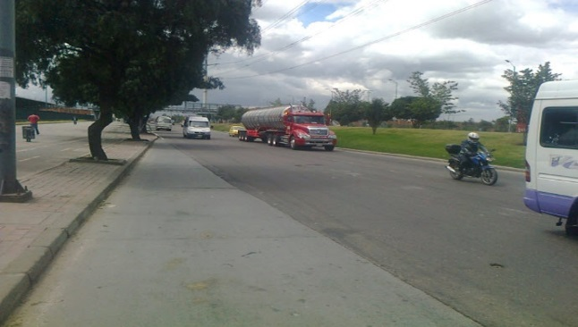 |  |  |  |  | 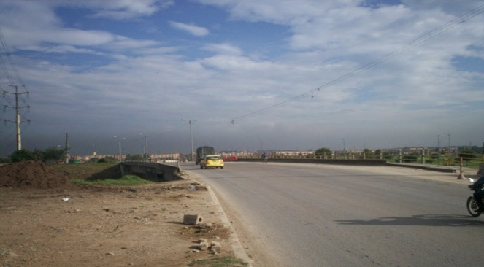

 |  | ACCESO NORTE |  |  |  |  | ACCESO SUR

 |  | 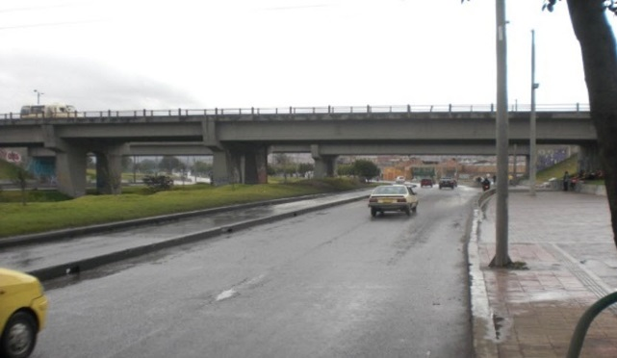 |  |  |  |  | 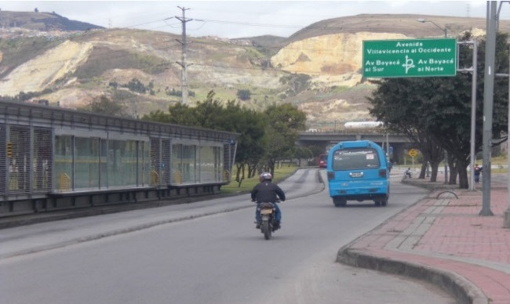

 |  | ACCESO OCCIDENTAL |  |  |  | ACCESO ORIENTAL

